ESTORNO DE CARTÃO
 |  | PROCEDIMENTO OPERACIONAL PADRÃO |  |  |  |  |  | Controle: |  | TP-001
 |  |  |  |  |  |  |  | Tempo de Cíclo: |  | 10 minutos
Atividade: |  | Como fechar o caixa |  |  |  |  |  | Periocidade |  | Segunda á Segunda
Setor: |  | Frente de caixa
Responsável : |  | Fiscais e operadores de caixa
Criado em: |  | 2026-06-03 |  | Revisado: | Débora Ribeiro |  | Número da Revisão: |  |  | 0
MATERIAIS NECESSÁRIOS DE ENTRADA
1 | Digital do fiscal |  |  |  | 4 | Documentos grampeados na ordem correta
2 | Digital do operador |  |  |  | 5 | Limpeza do pdv
PASSO A PASSO
O fiscal abrirá a gaveta do caixa, para o operador realizar a contagem dos 50 reais do malote e os demais valores para lançar as sangrias.
Em seguida, operador irá chamar o fiscal para realizar o fechamento do caixa.
Após o fiscal verificar os 50 reais e o operador guardar no malote. O fiscal conta e lança a sangria das notas maiores (20,50,100,200)
1 |  |  |  | 2 |  |  |  |  | 3

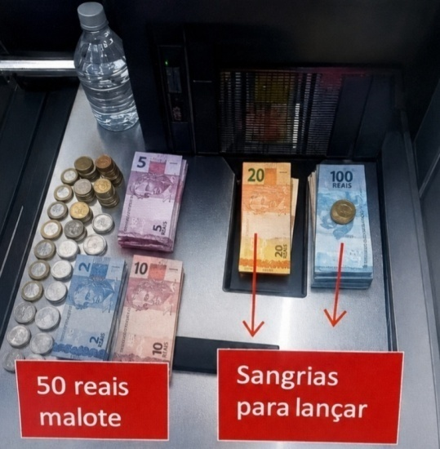

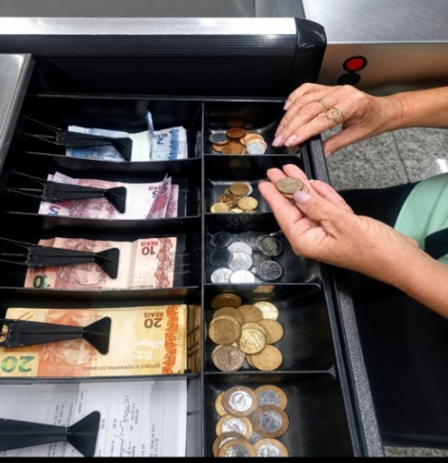
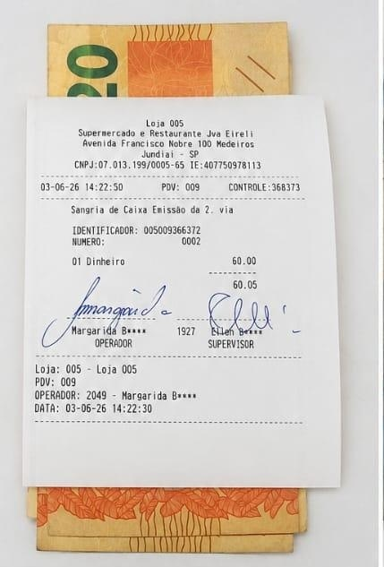

O fiscal confere e lança a segunda sangria que é o troquinho , em seguida tira saída de operador.
Operador entrega para o fiscal os documentos ,valores de sangrias o malote e a sobra do kit de materiais.
Finalizado caixa fechado, operador deixa organizado e limpo para próxima abertura .
4 |  |  |  | 5 |  |  |  |  | 6

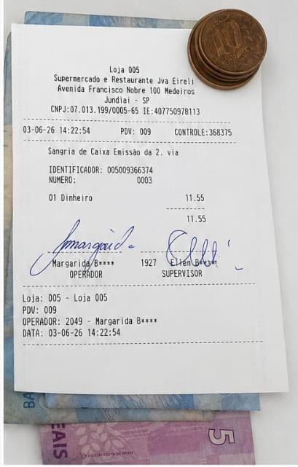
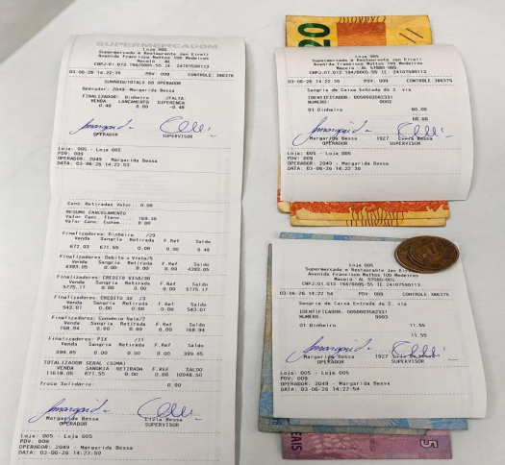

RESULTADO ESPERADO (SAÍDAS)
1 | Caixa fechado
2
APROVAÇÃO
Responsável |  |  | Líder |  |  |  |  | SIM

